상품제안서
incolor 고주파 6본입 무광 흑목 지우개 육각(B) 연필세트 | 상품코드: S48153

 |  |  |  |  |  |  | 02-713-8555 | www.synergygift.co.kr
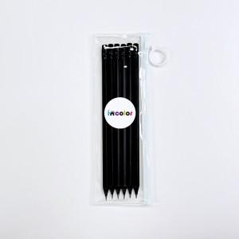

【상세/제작정보】

【인쇄/포장옵션】 | 흰색1도 / 포장불가능

【공급단가】 | 수량 | 200~ | 500~ | 1,000~ | 3,000~ | 5,000~
*VAT별도 | 단가 | 1,460원 | 1,430원 | 1,380원 | 1,320원 | 1,270원

【상품 URL】 | https://www.synergygift.co.kr:443/src/goods_detail.php?gdno=48153

